设计文档
一、设计目的
1. 提高氪晶的养成深度，为高活跃度及付费玩家提供新的明确的长线目标。
2. 通过“高消耗+低概率”维持R10的绝对稀缺性。
3. 提高R9氪晶的付费率

二、功能概述

“氪晶熔炉”是一个独立的游戏内高阶合成系统。玩家可在此消耗8枚同类R8/R9氪晶及一定数量的“氪晶精华”，将其锻造成1枚R9/R10氪晶。
锻造有可能失败，失败将返还一部分氪晶，且累计幸运值
幸运值满100时，下一次必定锻造成功
可使用稳定剂增加幸运值

氪晶配置说明文档 | https://confluence.thinkplay.co/pages/viewpage.action?pageId=35129759

三、功能说明

1. 名词解释
R10氪晶： | 游戏内最高品质的养成材料，提供巨额属性。R10为当前版本顶点。
氪晶熔炉： | 本系统名称及其界面入口。
氪晶精华： | 一种珍稀的高级通货，用于R10合成。
熔炉余烬： | 合成失败时返还的代币，可在【熔炉商店】兑换使用。
幸运值： | 相当于成功率，初始幸运值10（成功率10%），每失败一次，幸运值+10（成功率+10%）。玩家在幸运值满后必定成功。合成成功，幸运值清零
稳定剂： | 使用稳定剂可以增加幸运值，1个稳定剂可增加10幸运值

2. 行为定义
行为名称 | 行为说明 | 触发方式 | 前置条件 | 结果
启动锻造 | 玩家尝试合成R9/R10氪晶 | 点击主界面【合成】按钮 | 1. 已放置8个同大类R8/R9氪晶 2. 拥有对应数量的氪晶精华 3. （可选）拥有并勾选稳定剂 | 进入合成动画，扣除材料与货币
幸运值累积 | 记录一次失败尝试 | 合成失败时系统自动触发 | 合成结果为失败 | 幸运值+10
幸运值归为初始状态 | 幸运值归于初始10 | 合成成功时系统自动触发 | 合成结果为成功 | 幸运值降为10

3. 状态定义
待机状态： | 材料与货币满足条件，【合成】按钮高亮可点击。
就绪不足状态： | 材料或货币任一不满足，【合成】按钮置灰，并显示红色缺省提示文本。
保底就绪状态： | 幸运值=100。界面出现高亮特效文字“本次锻造必定成功！”，给予玩家确定性的信心。
锻造中状态：
成功状态： | 动画结束，展示R10氪晶成型弹窗。
失败状态： | 动画结束，展示合成失败弹窗，系统自动发放【熔炉余烬】并增加幸运值。

4. 界面说明
①. 入口
游戏主界面→氪晶中心→新增页签“氪晶熔炉”
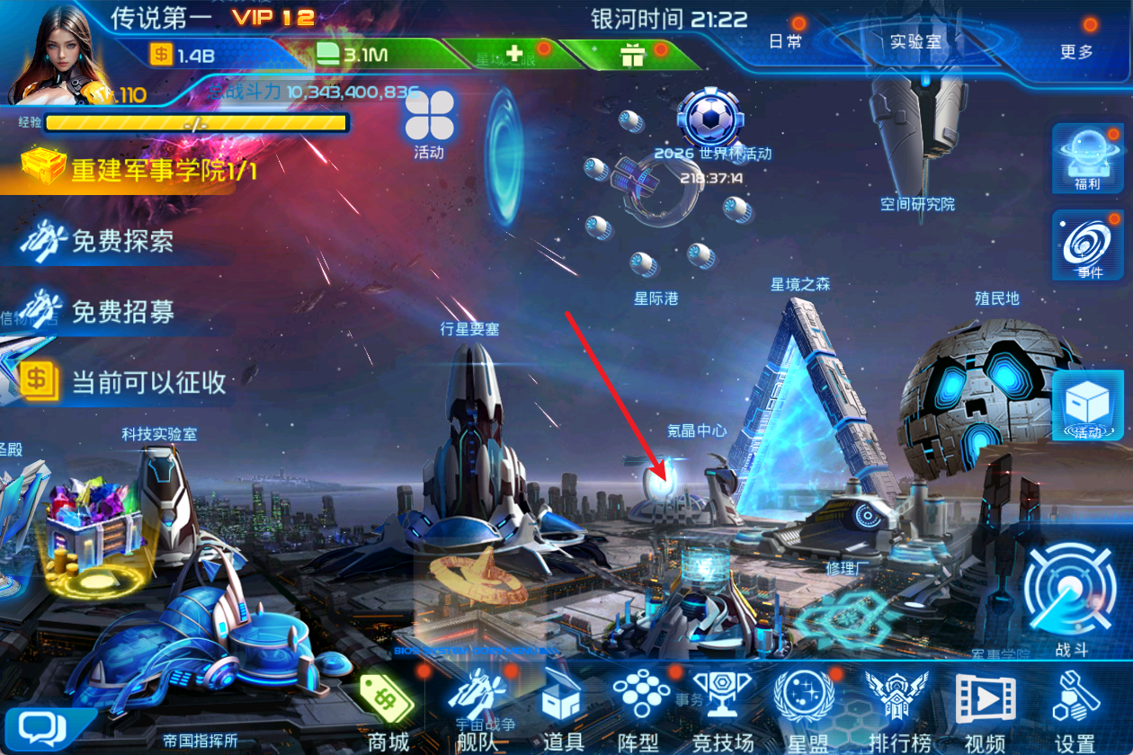
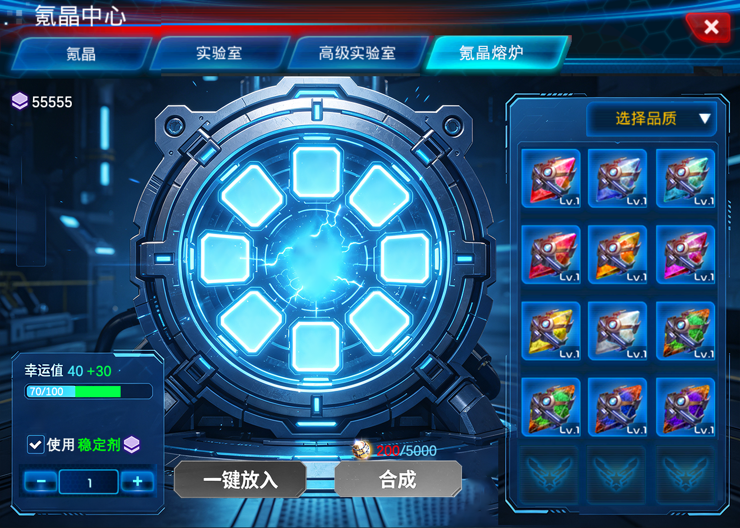

②. 界面逻辑（UI逻辑）

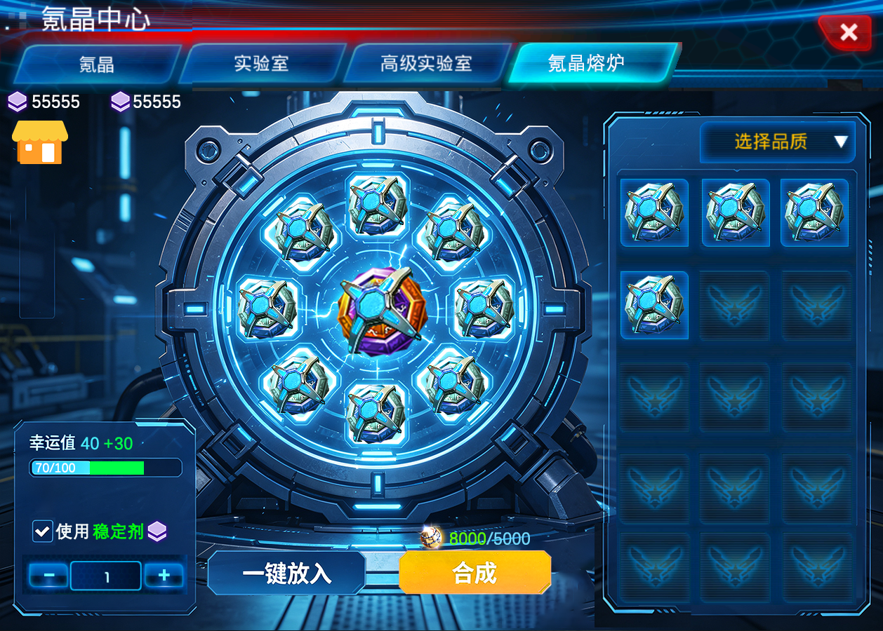
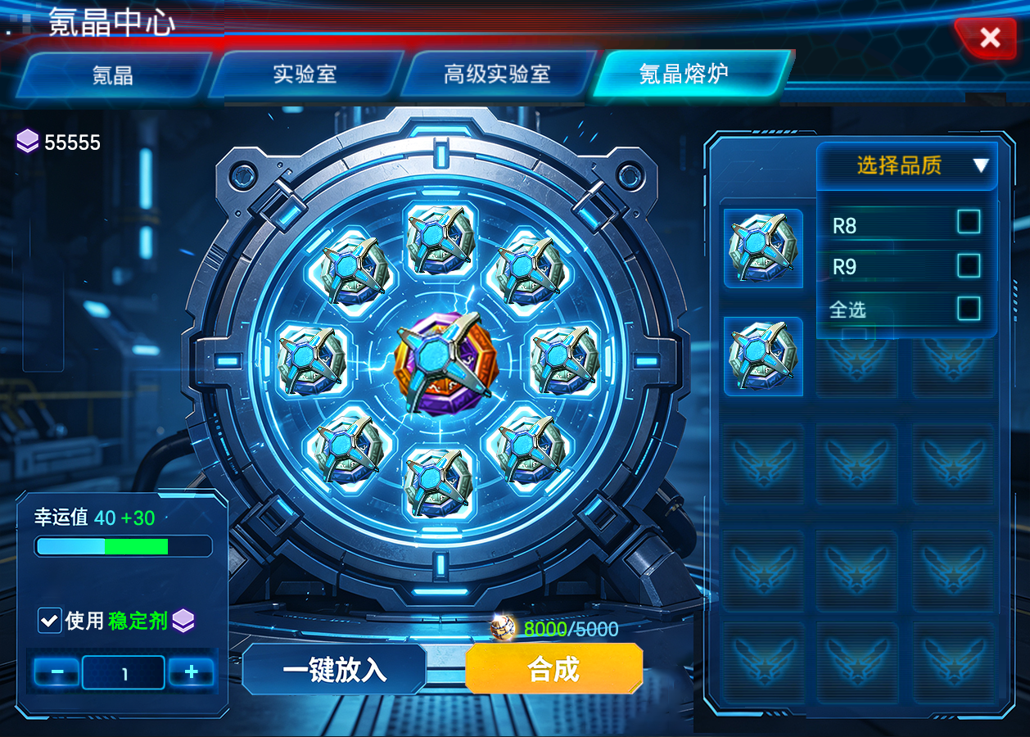
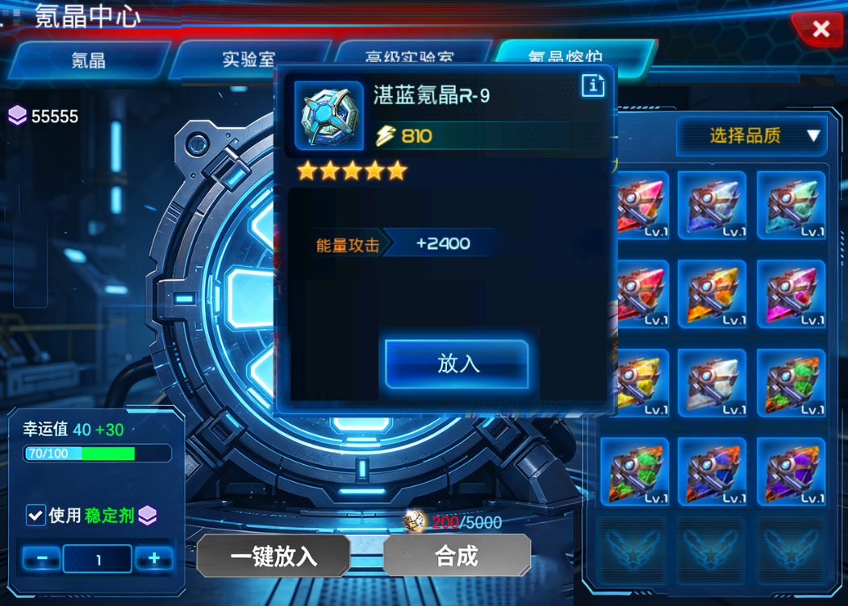
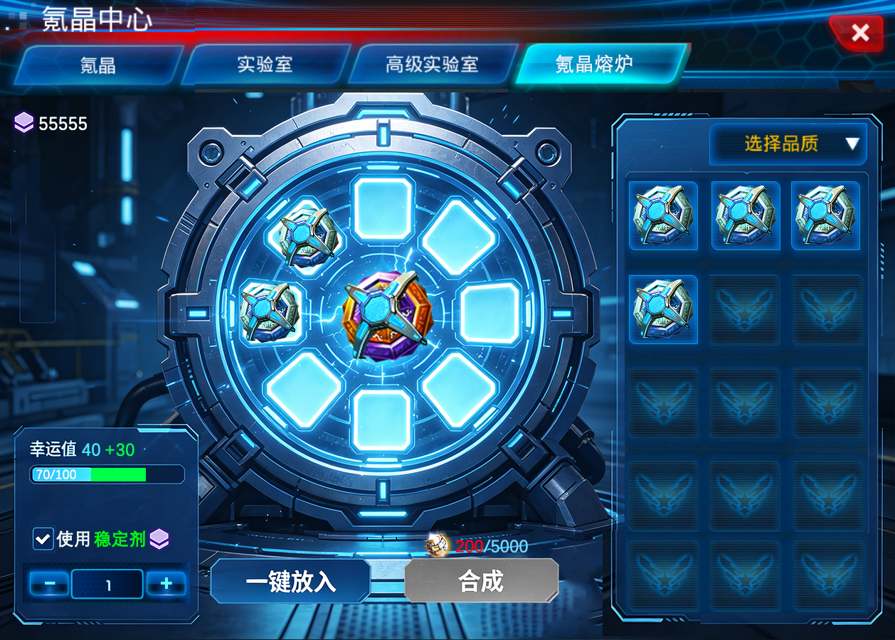
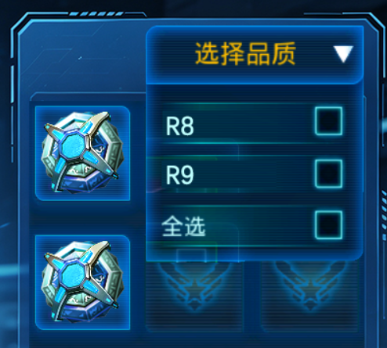
1. 标题
2.待合成氪晶槽位，共8个
填充氪晶时依据图中标的序号填
中间位置9为合成后的目标氪晶槽位
3.合成幸运值，初始10，满幸运值为100
4.勾选稳定剂，选择稳定剂数量，数量初始为0，稳定剂增加的幸运值达到100时，若玩家继续增加数量，将二次弹窗提示“幸运值已满，是否继续增加稳定剂数量”
幸运值进度条将额外用另一种颜色实时显示将要增加的幸运值，勾选时不生效，仅在触发合成时生效：点击合成按钮→消耗稳定剂→增加幸运值→合成成功判定
5.氪晶槽里没有氪晶时，“一键放入”置灰
槽里有>=1个氪晶时，按钮可点击
点击后自动放入同类型氪晶，最多放满8个
6.未满足：①已放置8个同样的R8/R9氪晶②拥有对应数量的氪晶精华，合成按钮置灰
满足条件后，按钮可点击
点击后进入合成氪晶流程
7.可合成的氪晶材料区，只显示R8和R9氪晶
10.合成条件满足，合成按钮可点击，可合成氪晶
8.点击材料区的氪晶，放入按钮放入氪晶
9.放入后，一键放入按钮可点击，材料区只显示当前可放入氪晶
1
2
3
4
5
9
6
8
7
氪晶精华、熔炉余烬材料显示
筛选氪晶品质
熔炉余烬商店入口

 |  |  |  |  |  | 合成成功界面： | 合成失败界面：播放失败的烟雾特效，然后弹窗提示合成失败，并发放【熔炉余烬】，增加幸运值
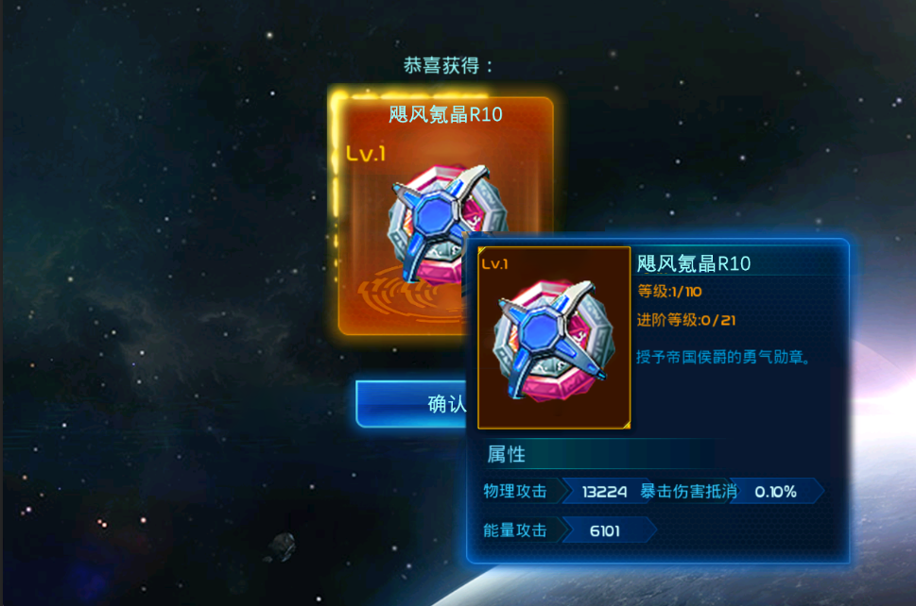
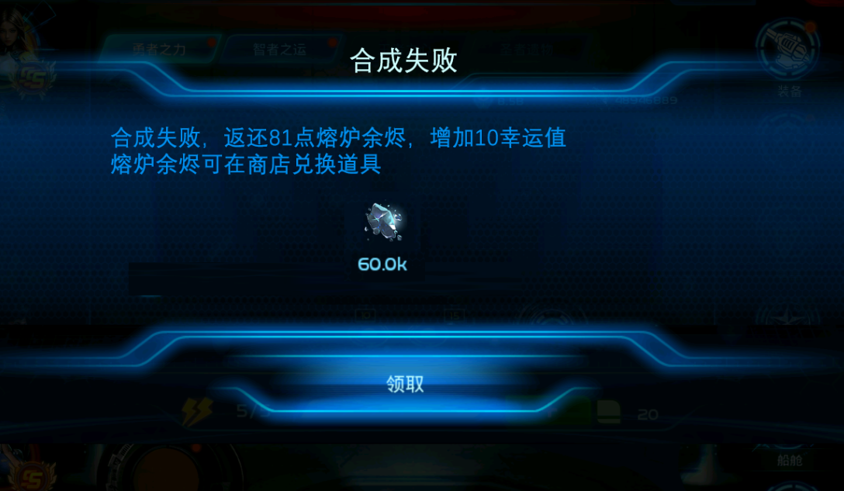

5. 功能详细说明

5.1 材料消耗规则
合成材料要求：每次合成必须投入 8 个品质相同且类型一致的氪晶，仅限 R8 或 R9 品质。
同质性限制：所有 8 个材料必须为相同属性（氪晶id相同），不支持混搭或跨品质组合。
升级材料处理：若添加的氪晶已升级，合成时将返还升级时所消耗的全部氪晶能量
已装备氪晶：已装备氪晶不显示在待合成氪晶材料栏
一键放入的顺序按照氪晶等级从小到大

5.2 货币消耗：对应数量的氪晶精华，不同品质氪晶需要的数量不一样。（表配置）

5.3 成功合成属性类型一致性：
合成成功后，产出的氪晶其属性类型将严格与投入的8个材料氪晶保持一致。例如，若投入8个“R9 铁御氪晶”，则产出必为“R10 铁御氪晶”。

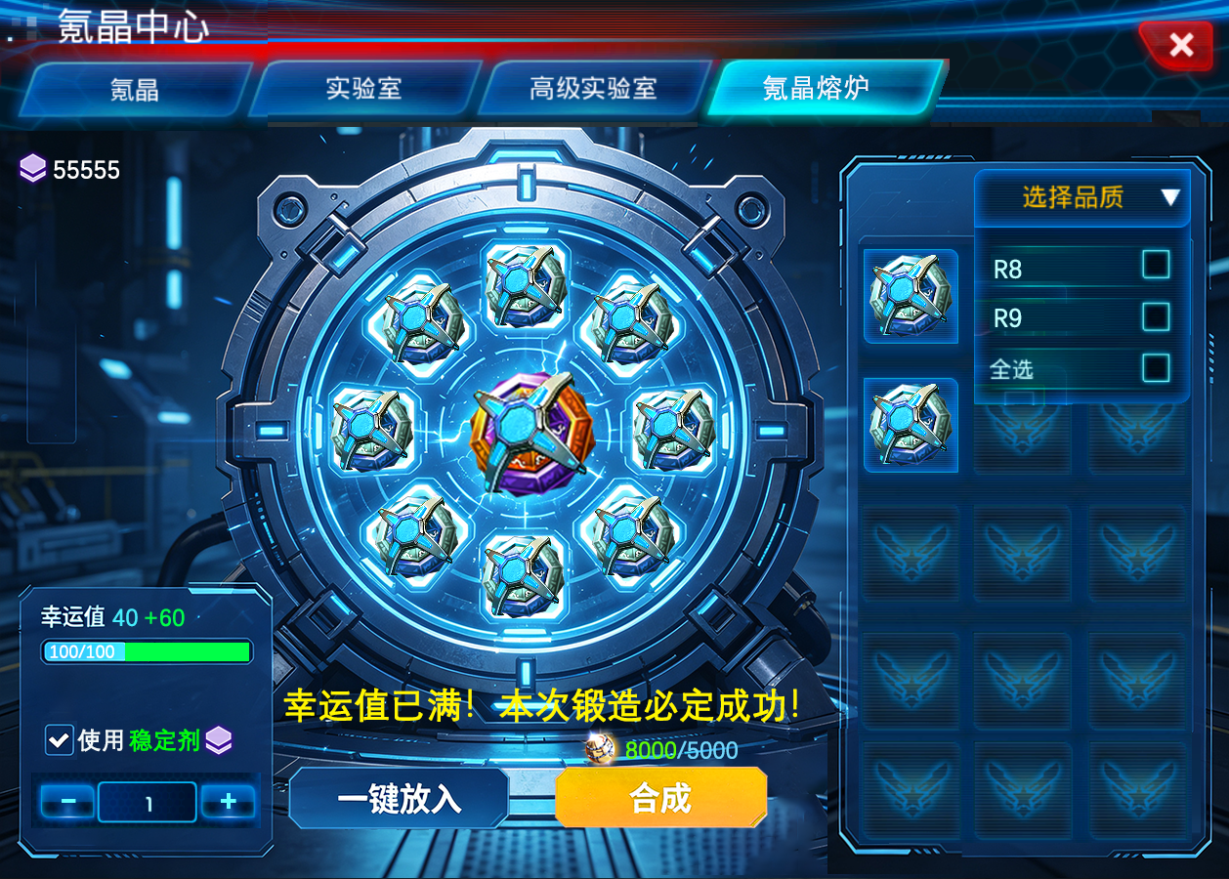
5.4 幸运值机制
幸运值定义：幸运值直接等同于合成成功率（单位：%）。
基础值：默认基础幸运值为 10（即 10% 成功率）(global 配置表)
成功率计算公式：
最终成功率=基础成功率+失败次数*10+(稳定剂单次加成×使用数量)

5.5 稳定剂机制
玩家在合成界面勾选“使用稳定剂”并设定使用数量后，本次合成的幸运值将增加 数量 × 10。
当所选数量使幸运值达到上限 100 时，增加数量按钮“+”置灰，确保幸运值不超过最大值。

5.6 保底机制（幸运值重置规则）
幸运值累积：每次合成失败后，玩家的幸运值 +10。
保底触发：当幸运值 ≥ 100 时，下一次合成必定成功。
幸运值=100。界面出现高亮特效文字“幸运值已满，本次锻造必定成功！”。
(如果使用的是稳定剂导致幸运值满100，若取消勾选稳定剂，该文字将随之消失)
重置规则：无论合成成功是通过概率判定还是保底触发，成功后幸运值都将立即重置为默认基础值10。

5.7 失败返还机制
返还规则：合成失败时，投入的氪晶将被转化为“熔炉余烬” 返还给玩家。
转化数量：每枚氪晶可转化为固定数量的熔炉余烬，具体数值由配置表定义，氪晶品质不同返还数量不同

5.8 合成结果：
合成成功：
扣除全部合成材料及对应货币 → 发放1个更高级氪晶（属性类型与投入材料一致） → 重置当前幸运值为10。
合成失败：
扣除本次合成所需货币 → 扣除全部材料氪晶 → 返还等量“熔炉余烬”作为补偿（数量 = 消耗的氪晶数 × 余烬转化系数） → 幸运值 +10。

6. 功能的步骤/流程/流程图
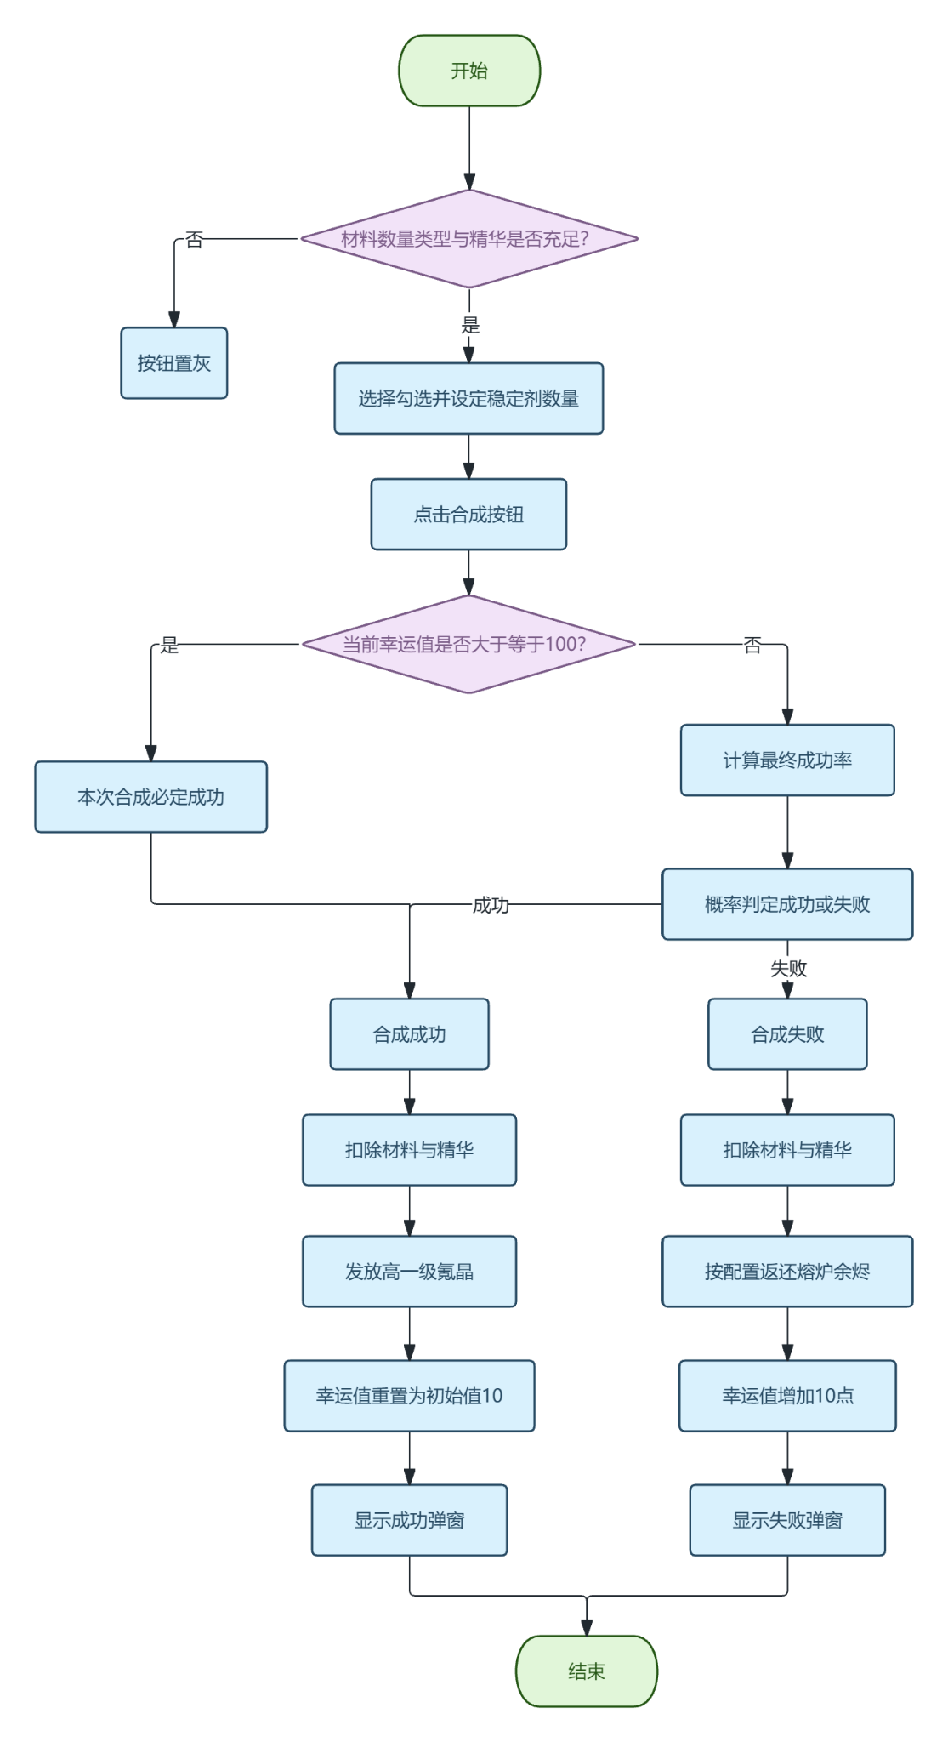

四、表格配置

1. 全局配置表（global.xls）
str_key | str_type | str_value | str_desc
krypton_base_lucky_value | int | 10 | 初始幸运值（等于基础成功率%）
krypton_lucky_increment_per_fail | int | 10 | 每次失败增加的幸运值
krypton_lucky_max | int | 100 | 幸运值上限（达到后必定成功）
krypton_stabilizer_lucky_bonus | int | 10 | 每个稳定剂增加的幸运值
krypton_essential_item | int | 22323 | 氪晶精华的物品ID
krypton_stabilizer_item | int | 22324 | 稳定剂的物品ID
krypton_ash_item | int | 22325 | 熔炉余烬的物品ID

2. 合成配置表（krypton_forge）

不同目标氪晶品质的合成消耗与产出。
规则：材料品质 = 目标品质 - 1（即 R8→R9，R9→R10），且材料类型必须与产出类型一致 |  |  |  | 如：若用8个R9合成失败，返还余烬 = 8 × 40 = 320 个熔炉余烬。
目标氪晶品质 | 所需材料氪晶品质 | 所需材料氪晶数量 | 合成所需氪晶精华数量 | 合成失败每个材料返还余烬数量 | 是否启用
int_TargetQuality | int_MaterialQuality | int_MaterialCount | int_EssentialCost | int_AshPerMaterial | int_Enabled
8 | 7 | 8 | 20 | 1 | 0
9 | 8 | 8 | 50 | 10 | 1
10 | 9 | 8 | 200 | 40 | 1

五、美术需求

R10合成全局配置 | synthesis_cost_num | int | 8 | 消耗的R9数量
 | essence_cost | int | 50000 | 消耗氪晶精华数量
 | base_success_rate | float | 0. 15 | 基础成功率
 | ember_return_ratio | float | 0. 9 | 失败时返还比例(9*0. 9=8. 1->向上取整为81点)
 | luck_increment | int | 10 | 每次失败增加的幸运值
 | luck_threshold | int | 100 | 幸运值保底阈值
稳定剂配置 | stabilizer_id | int | 10001 | 道具ID
 | stabilizer_type | int | 2026-01-02 | 1=普通，2=高级
 | success_bonus | float | 0. 1 | 成功率加成（仅普通）
 | double_rate | float | 0. 2 | 双生概率（仅高级）
熔炉商店配置 | exchange_cost | int | 100 | 兑换一个R9所需余烬
 | exchange_item_list | list | [R9_list] | 可兑换的R9氪晶ID列表
UI提示文本配置 | guarantee_tips | string | 奇点共振·本次锻造必定成功！ | 保底就绪时的提示文案

五、本地化

关键词统一：所有核心名词（氪晶熔炉、氪晶精华、熔炉余烬、稳定剂等）需建立术语库，确保在简体中文、英文及其他目标语种中的翻译准确、风格统一，充满太空科幻感。
UI自适应：所有界面布局需考虑德语、俄语等长单词语言，预留足够的文本显示空间，防止爆框。

---

六、其他（音频、美术资源需求等）

美术资源
场景与模型：主城用3D建筑“氪晶熔炉”；UI内高精度的动态熔炉模型，能量在失败与成功时有不同流动形态。
UI/UX：全套科幻风格UI界面、R10氪晶的专属高亮模型与图标、幸运值进度条的特殊光效。
特效：
锻造成功：能量从槽位汇聚到核心，爆发金色粒子洪流，凝聚成R10氪晶。
锻造失败：能量核心不稳定闪烁后崩溃，氪晶碎片化为蓝色光点被炉体吸收。
双生奇迹：在成功特效基础上，炉中能量分裂，浮现出第二枚氪晶的剪影，伴有更强烈的全屏特效。
音频资源
BGM：待机时是低沉的工业氛围音，启动时逐渐加强，在结果揭晓时达到高潮或转为低鸣。
音效(UI)：按钮点击、材料放入、UI切换均需有科技感的清脆音效。
音效(核心)：熔炉启动的能量积聚声、成功的宏大钟鸣或共鸣声、失败的沉闷爆裂声、保底就绪时独特的“嗡鸣共振”提示音。
技术需求
确保【幸运值】数据在服务器端进行账号级存储与同步，严格防范客户端篡改。
【熔炉余烬】作为独立货币系统，需支持高并发下的精确增减和事务回滚。
合成动画需与服务器结果判定逻辑解耦，采用“先判定结果→后请求播放对应动画”的模式，确保体验流畅。

